Tabelle1
Trainingsplanung Regio U13-U15 (U17), Aug-Dez 2026
<
Belastung | Woche | Rackethandling | Doppel | Einzel | Aufteilung Kondi | Athletik | Mental | *
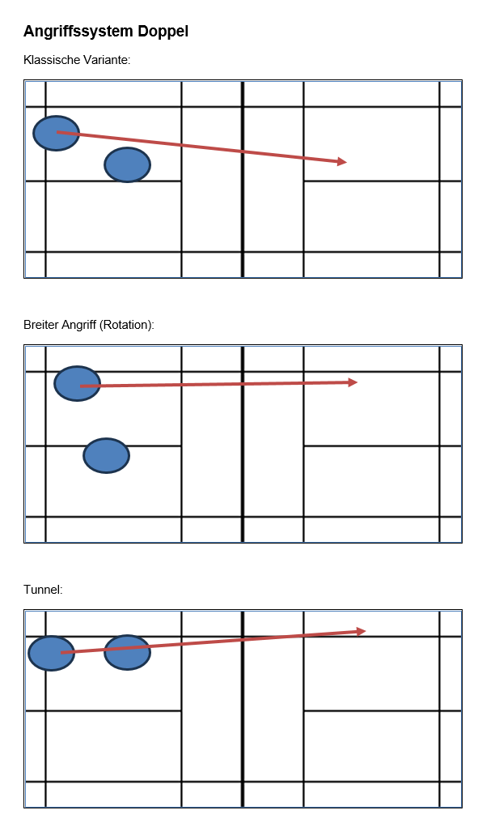
= Intensität x Trainings-umfang |  | 1) lockerer Arm/Griff, Fingerpower und Griffwechse (Ellbogen weg vom Köprer) 2) ansatzlose Schlagvarianten am Netz (gerader/cross Netzdrop/Schieben, off. Lob) | 1) Angriff-Verteidigung mit Geduld (ohne Fehler), Fokus platzieren 2) Servic kurz in Mitte (1) --> off. Return flach/kurz --> 3. Schlag decken 3) Mixed Basistaktiken einführen | 1) lange Ballwechsel in Zone 2, Fokus auf Schlagsicherheit und Qualität, Körperschwerpunkt tief halten 2) Laufen ins Vorderfeld: Fokus Ausfallschritt Fuss-Schlag und Recovery-Step und frühe, ruhige Ausgangsposition einnehmen (Ellbogen weg vom Körper und Hand direkt zum Ball) | Damit die SpielerInnen nicht nur 1x pro Woche Athletik traineren, schlägt Ayla Folgendes vor: integrierte Blöcke von je 10-15' in den Trainings Montag --> Rumpfkraft Dienstag --> Beinkraft/Sprünge Mittwoch --> Physioprogramm Donnerstag = Athletik mit Ayla Freitag/Samstag --> Agility/Mobility | 1) (integr.) Ausdauer: Intervalle mit Spielrhymus-Charakter, Körperschwerpunkt tief halten 2) Körperspannung während Ballwechsel halten --> Rumpfstabilität/Laufen ohne Ball | Saisonplanung (v.a. Turniere) Zielsetzungen
 | bis 16.8 | 1 | 1+2 | 2 |  | 1
 | 23.8. sbjs Altdorf | 1 | 1+2 | 2 |  | 1
 | 30.8 | 2 | 1+2 | 2 |  | 1+2
 | 5.9. BRB Mühleberg | 2 | 1+2 | 1+2 |  | 1+2
 | 12.9. BRB Lyss | 1+2 | 1+2 | 1 |  | 1+2
 | 20.9. | 1+2 | 1+2 | 1 |  | 1+2
 | 25./26.9. sbjs Genf | Ferien
 | 5.-9.10. | HeTL Brig
** Hier zeigt die graue Fläche die Hauptthemen der Woche an
**Schulferienzeit |  | Abkürzungen
*hohe Intensität, viel Train.-Umfang |  | Vh | Vorhand
 |  | Rh | Rückhand
 |  | ku - la | kurz - lang
 |  | s - s | seite - seite
 |  | li - re | links -rechts
 |  | sw | seitwärts
 |  | v - h | vorne - hinten
 |  | ger - cr | gerade - cross
 |  | VSS | Vorspannungssprung
 |  | HiFe - MiFe - VoFe | Hinterfeld-Mittelfeld-Vorderfeld
 |  | Tp | Treffpunkt
 |  | SZ | Spielzentrum
 |  | FU | Follow-up (Nachfolgehandlung)
 |  | Pos / A-Pos | Position / Ausgangsposition (Racket)
 |  | D | Drop
 |  | gez.D | gezogener
 |  | geschn D | geschnittener Drop
 |  | Sm | Smash
 |  | SmA | Smashabwehr
 |  | Cl | Clear
 |  | A-Cl | Angriffsclear
 |  | V-Cl | Vereidigungsclear
 |  | dr | Drive
 |  | Nd | Netzdrop
 |  | Serv - Ret | Service - Return
 |  | töt | töten
 |  | L | Lob
 |  | LT | Lauftechnik
 |  | Off.Z./neutr.Z./def.Z. | Offensive/neutrale/defensive Zone

